상품제안서
스탠다드 4in1 전동 자동와인오프너풀세트 | 상품코드: S23164

 |  |  |  |  |  |  | 02-713-8555 | www.synergygift.co.kr
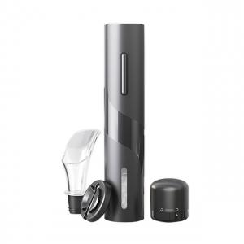 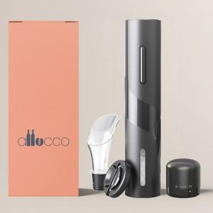 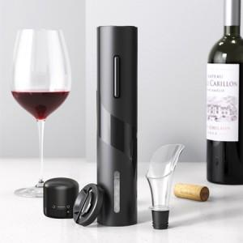

【상세/제작정보】 | <p><span style="font-size: 12pt;">4in1 제품으로&nbsp;</span></p><p><span style="font-size: 12pt;">오프너본체 + 호일커터 + 미니 와인스토퍼​ + 퓨어러 구성상품입니다.</span></p>

【인쇄/포장옵션】 | 레이저 / 포장지포장

【공급단가】 | 수량 | 30~ | 100~ | 300~ | 500~ | 1,000~
*VAT별도 | 단가 | 14,700원 | 13,700원 | 13,200원 | 12,900원 | 12,700원

【상품 URL】 | https://www.synergygift.co.kr:443/src/goods_detail.php?gdno=23164

